Index
از شما برای رفتار شرافتمندانه پرداخت هزینه این محصول سپاسگذاری می‌نماییم.

فعال کردن ماکروها
 |  | قبل از شروع حتما ماکروهای این فایل را فعال نمایید. به صورت قدم به قدم اینکار به شما آموزش داده می‌شود.

مثال‌های تبدیل عدد به حروف
تبدیل میلادی - شمسی

مثال‌های تاریخ به حروف
نکات مفید

محاسبات تاریخ شمسی
پشتیانی فنی و مشاوره

 | توجه: این فایل بعنوان نسخه نمایشی و با محدودیت‌هایی در تعداد دفعات اجرا ارائه شده است. برای تهیه نسخه اصلی لطفا از طریق وب سایت فرساران اقدام به خرید این محصول نمایید.

Help
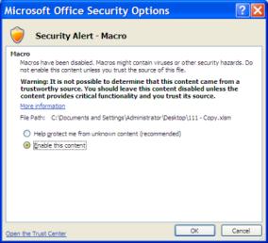
راهنمای فعال سازی ماکرو

برای آشنایی بیشتر به فایل PDF این توابع مراجعه نمایید.

برای آنکه بتوانید از توابع این فایل نمونه استفاده نمایید ابتدا باید ماکروها را فعال کنید. توجه : اینکار باید بلافاصله بعد از باز کردن فایل انجام گردد.

 | Excel 2010
بعد از باز کردن فایل اگر در پیغام زیر را مشاهده کردید، گزینه Enable را بزنید. این پیغام وقتی نمایش داده می شود که فایل را از روی اینترنت یا ایمیل خود دریافت کرده باشید:

سپس پیغام فعال کردن ماکرو نمایش داده می شود که حتما باید آنرا فعال نمایید.
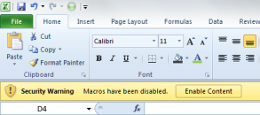

 | Excel 2007
بلافاصله بعد از باز کردن فایل گزینه Options را مشاهده می نمایید، روی آن کلیک کنید.

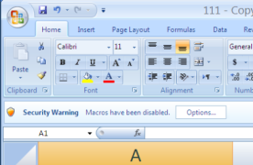

در پنجره باز شده گزینه ها را فعال نمایید:

